Control Escolar
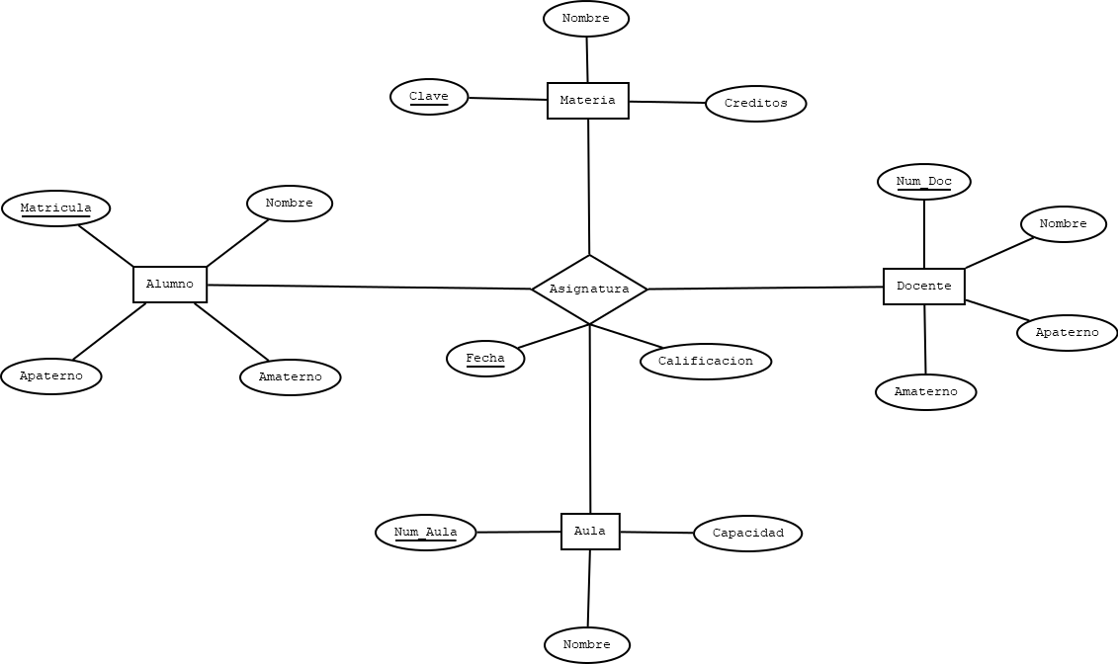
 |  |  |  |  |  |  |  |  |  |  |  | ALUMNO |  |  |  |  |  |  | ASIGNATURA
 |  |  |  |  |  |  |  |  |  |  |  | Nombre Campo | Tipo de Datos | Longitud | Perimite Null | Regla De Integridad | Default | PK | Nombre Campo | Tipo de Datos | Longitud | Perimite Null | Regla De Integridad | Default | PK
 |  |  |  |  |  |  |  |  |  |  |  | Matricula | Char | 8 | No | - | - | Si | Matricula | Char | 8 | No | - | - | Si
 |  |  |  |  |  |  |  |  |  |  |  | Nombre | Varchar2 | 35 | No | - | - | No | Clave | Chra | 6 | No | - | - | SI
 |  |  |  |  |  |  |  |  |  |  |  | Apaterno | Varchar2 | 25 | No | - | - | No | Num_Doc | Char | 4 | No | - | - | SI
 |  |  |  |  |  |  |  |  |  |  |  | Amaterno | Varchar2 | 25 | Si | - | - | No | Num_Aula | Number | 2 | No | - | - | SI
 |  |  |  |  |  |  |  |  |  |  |  |  |  |  |  |  |  |  | Fecha | Date |  | No | - | - | SI
 |  |  |  |  |  |  |  |  |  |  |  |  |  |  |  |  |  |  | Calificacion | Number | 2 | Si | Calificacion >= 5 And Calificacion <= 10 | 0 | No
 |  |  |  |  |  |  |  |  |  |  |  | MATERIA
 |  |  |  |  |  |  |  |  |  |  |  | Nombre Campo | Tipo de Datos | Longitud | Perimite Null | Regla De Integridad | Default | PK
 |  |  |  |  |  |  |  |  |  |  |  | Clave | Char | 6 | No | - | - | Si | ASIGNATURA
 |  |  |  |  |  |  |  |  |  |  |  | Nombre | Varchar2 | 50 | No | - | - | No | Nombre | Tabla Origen | Campo Origen | Tabla Destino | Campo Destino
 |  |  |  |  |  |  |  |  |  |  |  | Creditos | Number | 1 | No | Creditos IN (2,7) | - | No | Alumno_Asignatura | Alumno | Matricula | Asignatura | Matricula
 |  |  |  |  |  |  |  |  |  |  |  |  |  |  |  |  |  |  | Materia_Asignatura | Materia | Clave | Asignatura | Clave
 |  |  |  |  |  |  |  |  |  |  |  |  |  |  |  |  |  |  | Docente_Asignatura | Docente | Num_Doc | Asignatura | Num_Doc
 |  |  |  |  |  |  |  |  |  |  |  | DOCENTE |  |  |  |  |  |  | Aula_Asignatura | Aula | Num_Aula | Asignatura | Num_Aula
 |  |  |  |  |  |  |  |  |  |  |  | Nombre Campo | Tipo de Datos | Longitud | Perimite Null | Regla De Integridad | Default | PK
 |  |  |  |  |  |  |  |  |  |  |  | Num_Doc | Char | 4 | No | - | - | Si
 |  |  |  |  |  |  |  |  |  |  |  | Nombre | Varchar2 | 35 | No | - | - | No
 |  |  |  |  |  |  |  |  |  |  |  | Apaterno | Varchar2 | 25 | No | - | - | No
 |  |  |  |  |  |  |  |  |  |  |  | Amaterno | Varchar2 | 25 | Si | - | - | No

 |  |  |  |  |  |  |  |  |  |  |  | AULA
 |  |  |  |  |  |  |  |  |  |  |  | Nombre Campo | Tipo de Datos | Longitud | Perimite Null | Regla De Integridad | Default | PK
 |  |  |  |  |  |  |  |  |  |  |  | Num_Aula | Number | 2 | NO | - | - | Si
 |  |  |  |  |  |  |  |  |  |  |  | Nombre | Varchar2 | 100 | NO | - | - | No
 |  |  |  |  |  |  |  |  |  |  |  | Capacidad | Number | 2 | NO | Capacidad > 0 | - | No

ALUMNO |  |  |  | MATERIA |  |  |  | DOCENTE |  |  |  | AULA
Matricula | Nombre | Apaterno | Amaterno | Clave | Nombre | Creditos |  | Num_Doc | Nombre | Apaterno | Amaterno | Num_Aula | Nombre | Capacidad

 |  |  |  |  | ASIGNATURA
 |  |  |  |  | Matricula | Clave | Num_Doc | Num_Aula | Fecha | Calificacion

